Estadísticas
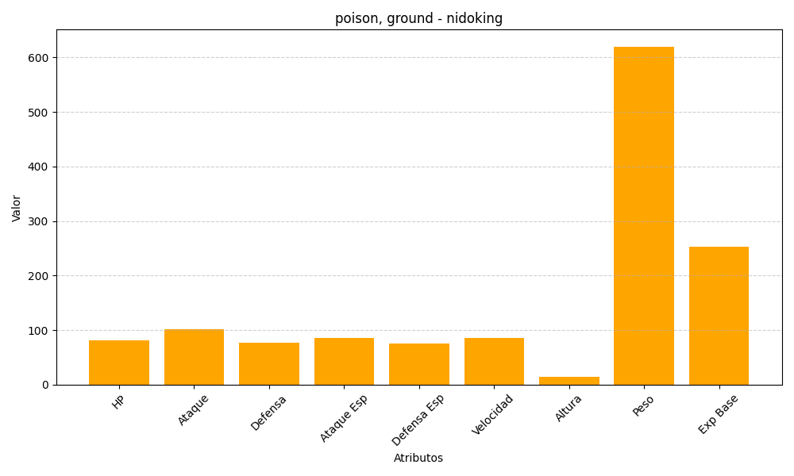
ID | Nombre | Tipo | HP | Ataque | Defensa | Ataque Especial | Defensa Especial | Velocidad | Altura | Peso | Experiencia Base
34 | nidoking | poison, ground | 81 | 102 | 77 | 85 | 75 | 85 | 14 | 620 | 253

